信用交易
融资融券市场交易数据统计(2024-01-29)

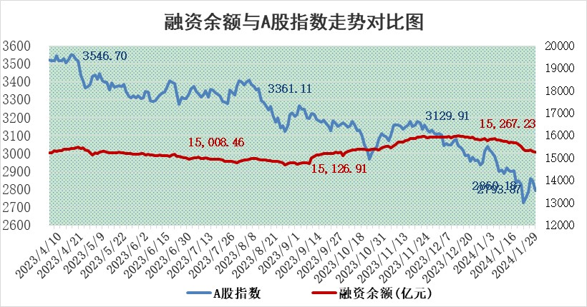
标的证券 | 融资融券余额（亿元） | 融资余额（亿元） | 融券余额（亿元） | 融资买入额（亿元） | 融资融券规模变化（亿元） | 融资余额增幅(‰) | 融券余额增幅(%)
统计数据 | 15,966.23 | 15,267.23 | 687.23 | 590.03 | -48.48 | -2.28 | -1.92

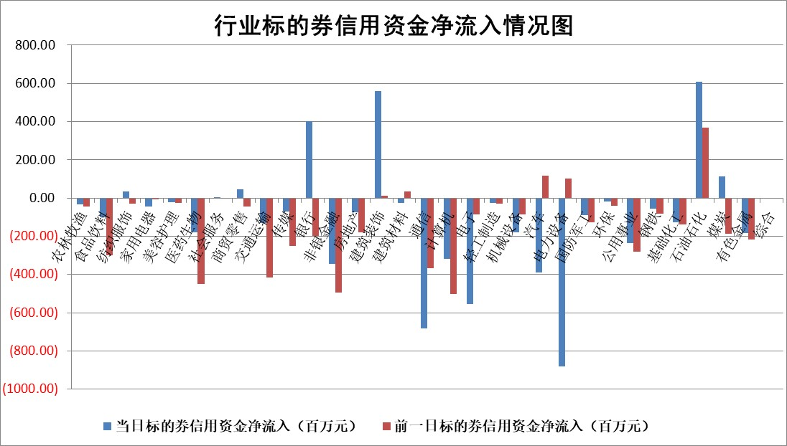

 |  |  |  |  |  |  |  | 2

标的基金代码 | 标的基金简称 | 融资余额/市值(%) | 融资余额增幅(%) | 融资买入额/成交金额(%) | （融资余额净增额-融券余额净增额）/市值(‱) | 融券余额降幅(%) | ABS[（融资余额净增额-融券余额净增额）/市值净增额-1](%)
159902 | 华夏中小板ETF | 0.00 | 0.00 | 0.00 | 0.00 | 0.00 | 100.00
159915 | 易方达创业板ETF | 5.58 | 7.47 | 116260.35 | 39.99 | 14.52 | 111.09
159919 | 嘉实沪深300ETF | 1.76 | -1.54 | 3.29 | -1.99 | 25.74 | 97.93
159920 | 华夏恒生ETF | 61.68 | -0.57 | 10.69 | -35.36 | -0.21 | 268.13
159922 | 嘉实中证500ETF | 0.96 | 0.58 | 1.04 | 1.97 | 0.54 | 101.00
159925 | 南方沪深300ETF | 0.29 | -1.44 | 0.08 | 0.93 | 1.00 | 100.93
159928 | 消费ETF | 1.30 | 1.32 | 4.76 | 0.55 | -22.00 | 99.13
159934 | 易方达黄金ETF | 201.14 | -0.28 | 3.33 | -55.49 | 0.00 | 354.36
159939 | 全指信息技术ETF | 1.17 | -2.47 | 24.98 | -2.81 | 3.10 | 99.12
159940 | 全指金融地产ETF | 0.11 | -2.30 | 0.00 | -0.27 | 0.00 | 99.21
159995 | 半导体芯片ETF | 3.79 | 0.26 | 138.89 | -1.56 | -15.03 | 99.39
159997 | 天弘中证电子ETF | 2.10 | -0.40 | 3.24 | 2.60 | 2.43 | 101.04
159998 | 天弘中证计算机主题ETF | 0.77 | 1.11 | 0.03 | 1.98 | 4.72 | 100.65
510050 | 华夏上证50ETF | 6.04 | 0.96 | 382.40 | 8.63 | 24.60 | 138.47
510180 | 华安上证180ETF | 0.54 | -0.41 | 0.62 | -0.26 | -3.37 | 99.54
510880 | 华泰柏瑞红利ETF | 0.29 | -40.05 | 2.78 | -19.80 | -3.54 | 71.62
510900 | 易方达恒生H股ETF | 78.65 | -0.13 | 4.22 | -9.92 | 0.00 | 133.56
511010 | 5年期国债ETF | 9.88 | 0.08 | 0.10 | 0.77 | 0.00 | 77.73
511380 | 可转债及可交换债券ETF | 7.49 | -0.40 | 5.36 | -2.97 | 0.59 | 94.83
512000 | 全指证券ETF | 8.46 | 1.02 | 16.76 | 8.63 | 0.18 | 104.31
512010 | 沪深300医药卫生ETF | 6.88 | 3.40 | 138.29 | 22.49 | -0.86 | 109.17
512070 | 沪深300非银ETF | 2.21 | -1.98 | 139.48 | -4.59 | -3.36 | 95.03
512400 | 南方中证申万有色金属ETF | 2.68 | -0.88 | 0.31 | 2.07 | 19.29 | 100.83
512580 | 广发中证环保产业ETF | 1.61 | -2.16 | 0.32 | -3.46 | 3.29 | 98.91
512660 | 国泰中证军工ETF | 4.62 | -0.21 | 16.95 | 2.37 | 9.25 | 101.26
512800 | 华宝中证银行ETF | 12.81 | 2.23 | 3.92 | 31.11 | 8.00 | 78.26
512980 | 广发中证传媒ETF | 1.28 | 0.68 | 195.29 | -0.27 | -8.40 | 99.90
515030 | 华夏中证新能源汽车ETF | 3.21 | 0.17 | 9.02 | 1.29 | 4.91 | 100.31
515050 | 华夏中证5G通信主题ETF | 1.63 | 3.98 | 13.29 | 7.23 | 28.06 | 101.51
515070 | 华夏中证人工智能ETF | 3.81 | 4.31 | 5.34 | 16.28 | 3.57 | 104.71
标的股票比较指标 |  | 融资余额/流通A股市值(%) | 融资余额增幅(%) | 融资买入额/成交金额(%) | （融资余额净增额-融券余额净增额）/流通A股市值(‱) | 融券余额降幅(%) | ABS[（融资余额净增额-融券余额净增额）/流通A股市值净增额-1](%)
前十名标的个股 |  | 阳光城 | 中铝国际 | 泰恩康 | 上海凯鑫 | 天喻信息 | 金鹰重工
 |  | 搜于特 | 上海凯鑫 | 皖新传媒 | 中粮科工 | 宇邦新材 | 恒帅股份
 |  | 紫鑫药业 | 神马电力 | 东风股份 | 新力金融 | 上海艾录 | 悦康药业
 |  | 嘉凯城 | 群兴玩具 | 金开新能 | 金鹰重工 | 龙溪股份 | 中远海科
 |  | 宋都股份 | 九鼎投资 | 长园集团 | 群兴玩具 | 百川能源 | 百济神州
 |  | 美好置业 | 柏楚电子 | 广晟有色 | 洪涛股份 | 捷强装备 | 天健集团
 |  | 中天金融 | 沪农商行 | 帕瓦股份 | 龙头股份 | 粤万年青 | 苏博特
 |  | 庞大集团 | 宏华数科 | 安旭生物 | 康强电子 | 文峰股份 | 中国高科
 |  | 泽达易盛 | 中粮科工 | 辽宁成大 | 英诺特 | 瑞晨环保 | 大智慧
 |  | 蓝光发展 | 中信银行 | 佳电股份 | 香溢融通 | 漱玉平民 | 东利机械
后十名标的个股 |  | 天喻信息 | 天喻信息 | 天喻信息 | 天喻信息 | 汉仪股份 | 三孚新科
 |  | 步步高 | 金盘科技 | 中视传媒 | 九联科技 | 国能日新 | 中际联合
 |  | 鸿达兴业 | 山东出版 | 步步高 | 深科达 | 聆达股份 | 凯莱英
 |  | 天沃科技 | 深科达 | 鸿达兴业 | 剑桥科技 | 伊戈尔 | 深城交
 |  | 金圆股份 | 迪威尔 | 天沃科技 | 奥雅股份 | 恒铭达 | 超捷股份
 |  | 哈工智能 | 保力新 | 金圆股份 | 宇邦新材 | 本川智能 | 吉祥航空
 |  | 正邦科技 | 三江购物 | 哈工智能 | 菱电电控 | 宏润建设 | 中国长城 | ;
 |  | 华铁股份 | 峰岹科技 | 正邦科技 | 纳微科技 | 元琛科技 | 北京君正
 |  | 中国中期 | 菱电电控 | 华铁股份 | 德业股份 | 佳缘科技 | 亚通股份
 |  | 新华联 | 百川能源 | 中国中期 | 上海雅仕 | 品渥食品 | 百川能源
说明：1.以上普通交易数据和信用交易数据皆以交易日收盘后数据为基准；2.上述标的证券总数据只计算标的证券市场总数据，不包括从标的证券中调出去标的证券数据，所以与交易所公布的总值略有不同； 3.上述行业采用申万一级行业分类；4.以上标的基金和标的个股中比较的6个指标值中：前5个（从左至右）为正向指标，值越大排名越靠前；第6个为逆向指标，值越小，排名越靠前；5.第6个指标中ABS[]表示求绝对值，其主要用于考量信用资金相对净流入对股价相对净变化的贡献程度；6.数据来源：wind，交易所。

 | 证券代码 | 新增融资余额 | 融资买入额 | 融资买入增幅前10
远大智能 | 002689 | 28175353 | 42268582 | 199%
亚太股份 | 002284 | 21555247 | 34242865 | 82%
赛诺医疗 | 688108 | 72122899 | 101076547 | 78%
湖南发展 | 000722 | 66023557 | 137112987 | 75%
柘中股份 | 002346 | 14584119 | 36845980 | 58%
国城矿业 | 000688 | 24683149 | 48240585 | 54%
兆新股份 | 002256 | 1985058 | 4066269 | 52%
凯美特气 | 002549 | 33806472 | 61340055 | 52%
华昌达 | 300278 | 13474542 | 19303225 | 48%
新华联 | 000620 | 27311937 | 39201759 | 43%

 | 证券代码 | 新增融资余额 | 融资买入额 | 融资买入增幅前10
兔宝宝 | 002043 | 73310337 | 89923983 | 334%
捷昌驱动 | 603583 | 26026415 | 31686727 | 262%
湘财股份 | 600095 | 94196837 | 132280449 | 252%
中谷物流 | 603565 | 49103883 | 60098371 | 234%
中青宝 | 300052 | 24215352 | 31377809 | 98%
顾家家居 | 603816 | 138518545 | 188424210 | 78%
喜临门 | 603008 | 31503289 | 48351944 | 77%
财信发展 | 000838 | 10831830 | 17666790 | 74%
苏州银行 | 002966 | 10578096 | 19143736 | 72%
金诚信 | 603979 | 23858538 | 36098133 | 60%

